Solicitud gráfica
 | Área: | Matemáticas |  |  | Fecha:
 | Grado: | 11
 | Título del tema: | Límites |  |  | ¿Cuaderno de estudio o recurso? | Recurso
 | Editor: | Cristhian Bello |  |  | Motor del recurso | M5A

 | Código guión o recurso: | MA_11_03_REC10 | ← Para determinar este código, visite la hoja de Ayuda
 |  |  |  |  | ESPECIFICACIÓN DE ARCHIVOS A ENTREGAR
Núm. | Archivo Shutterstock o ruta en web | Imagen para: | Tipo | Formato | Nombre imagen SMALL | Tamaño imagen SMALL | Nombre imagen ZOOM | Tamaño imagen ZOOM | Descripción | Observaciones
IMG01 | Ver descripción | Recurso M5A | Ilustración | Horizontal | MA_11_03_REC10_IMG01n.png | 286 x 286 px | MA_11_03_REC10_IMG01a.png | 500 x 500 px | Gráfica de la funcion f(x) de las observaciones que se muestren valores cerca de cero, el dominio puede ser entre -0,6 y 0,6 | de
IMG02 | Ver descripción | Recurso M5A | Ilustración | Horizontal | MA_11_03_REC10_IMG02n.png | 286 x 286 px | MA_11_03_REC10_IMG02a.png | 500 x 500 px | Gráfica de la funcion f(x) de las observaciones que se muestren valores cerca de -(1/2), | 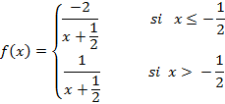
IMG03 | Ver descripción | Recurso M5A | Fotografía | Horizontal | MA_11_03_REC10_IMG03n.png | 286 x 286 px | MA_11_03_REC10_IMG03a.png | 500 x 500 px | 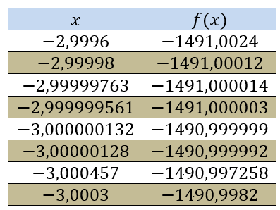 | Presentar esta tabla en formato de imagen
IMG04 | Ver descripción | Recurso M5A | Ilustración | Horizontal | MA_11_03_REC10_IMG04.png | 286 x 286 px |  |  | 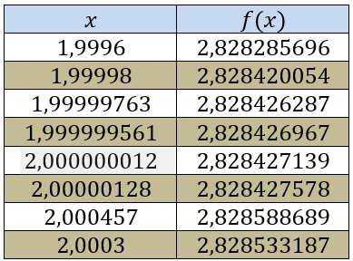 | Presentar esta tabla en formato de imagen
IMG05 | Ver descripción | Recurso M5A | Ilustración | Horizontal | MA_11_03_REC10_IMG05n.png | 286 x 286 px | MA_11_03_REC10_IMG05a.png | 500 x 500 px | 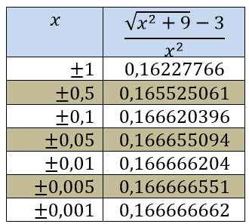 | Presentar esta tabla en formato de imagen
IMG06 | Ver descripción | Recurso M5A | Ilustración | Horizontal | MA_11_03_REC10_IMG06n.png | 286 x 286 px | MA_11_03_REC10_IMG06a.png | 500 x 500 px | 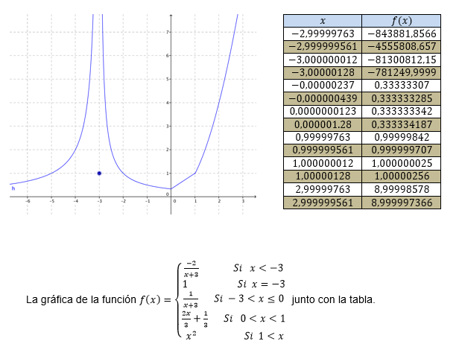 | SE debe mostrar la grafica de la funcion al lado de la tabla como se muestra en la descripcion, la gráfica no debe tener formula pero en la descripcion se presenta la forula para l facilidad del diseñador
IMG07 | Ver descripción | Recurso M5A | Ilustración | Horizontal | MA_11_03_REC10_IMG07n.png | 286 x 286 px | MA_11_03_REC10_IMG07a.png | 500 x 500 px |  | Ela imagen representa la solucion de un estudiante para calcular el límite, si es posible que la solucion paresca escrita en esfero al igual que la tabla de valores, puede ser sobre una hoja de cuaderno.

